Ark1
VRI Spillesæt

Træner: udfyld de grå felter, gem og send til
VRI's tøjansvarlige
Bestillingsseddel 2018-19 |  | Hold:

Holdsponsor:

 |  |  | Spillesæt:
Spiller navn | Overdel | Underdel | Trøje:
Nr. 1 (målmand) | str. M - dame | str. 14-16 | Buks:
Nr. 2 | str. M - dame | str. XS - dame | Trøje Dame:
Nr. 3 - | str. S - dame | str. XS - dame | Buks Dame:
Nr. 4 | str. XS - dame | str. XS - dame | Trøje Herre:
Nr. 5 - | str. S - dame | str. XS - dame | Buks Herre:
Nr. 6 - | str. M - dame | str. XS - dame
Nr. 7 - | str. M - dame | str. XS - dame
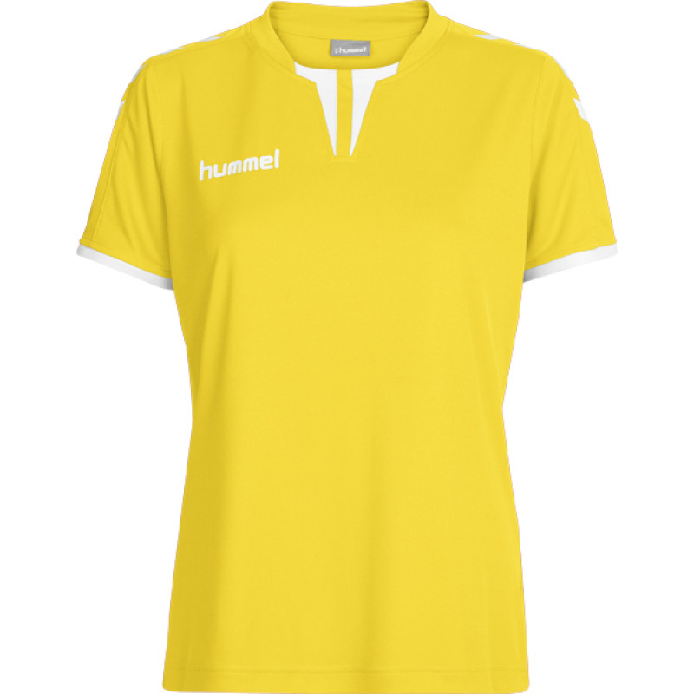
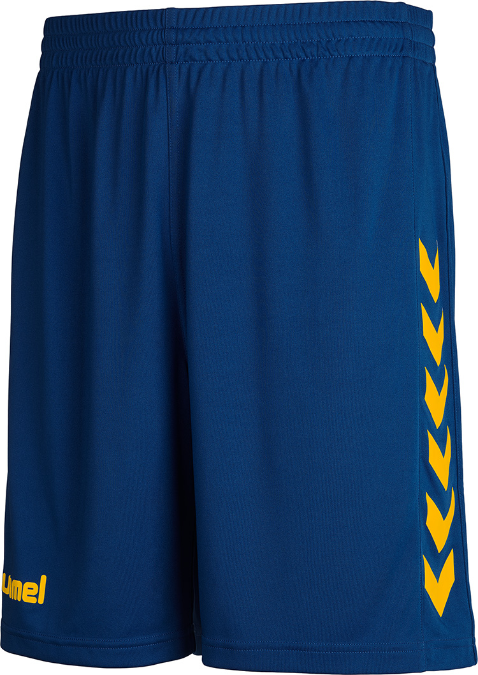
Nr. 8 - | str. M - dame | str. XS - dame
Nr. 9 - | str. M - dame | str. XS - dame
Nr. 10 - | str. M - dame | str. XS - dame
Nr. 11 - | str. S - dame | str. XS - dame
Nr. 12 ( Målmand ) | str. M - dame | str. XS - dame

 |  |  | spillertrøjen har blå kanter
Tryk

Venstre skulder (standard) |  | BRICKS
Højre skulder (standard) |  | Djurslands Bank
Venstre bryst (standard) |  | VRI håndbold logo (blå på gul t-shirt)
Ryg, over nummer |  | Frede Andersen VVS
Nummer på ryg: |  | Blå på gul t-shirt
Mave |  | Holdsponsor:
Ryg under nummer |  | Holdsponsor:

Sportmaster: Print denne seddel og læg den ved tøjet til trykkeren.


Kontaktperson Sportmaster: Christian/Luca, aarhus.storcenter.nord@sportmaster.dk
Kontaktperson trykker: Gert, post@tekstiltrykkeren.dk

